Bénin
 | Bénin - COURBE DE TAUX 06/05/2022

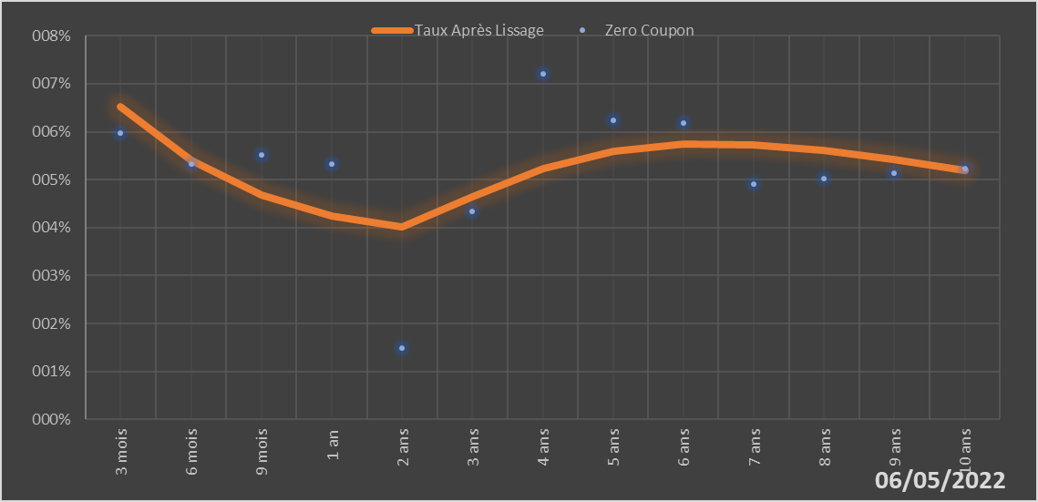
 |  | Maturité | Zero Coupon | Taux Après Lissage
 |  | 3 mois | 5.9724% | 6.5250%
 |  | 6 mois | 5.3251% | 5.4052%
 |  | 9 mois | 5.5162% | 4.6761%
 |  | 1 an | 5.3212% | 4.2340%
 |  | 2 ans | 1.4793% | 4.0163%
 |  | 3 ans | 4.3364% | 4.6383%
 |  | 4 ans | 7.2035% | 5.2315%
 |  | 5 ans | 6.2434% | 5.5990%
 |  | 6 ans | 6.1890% | 5.7481%
 |  | 7 ans | 4.9116% | 5.7334%
 |  | 8 ans | 5.0201% | 5.6096%
 |  | 9 ans | 5.1275% | 5.4191%
 |  | 10 ans | 5.2351% | 5.1922%

2022-05-06
oui

Bénin

